様式
企 業 概 要

 |  |  |  |  |  |  |  |  |  |  |  |  |  | 最終更新日：2026年 月 日
加工分類
保有設備一覧
本シートの右にあるシート「保有設備入力用」に入力してください。
（同シートに入力していただくことで、本シートに反映されます）
企業名
 |  |  |  |  |  | 金 型 |  | 機械名 | メーカー | 型式 | スペック | 最大ワークサイズ | 台数
 |  |  |  |  |  | 表面処理
 |  |  |  |  |  | 鋳造・鍛造
＜事業内容＞ |  |  |  |  |  | ﾌﾟﾗｽﾁｯｸ加工
 | ① |  |  |  |  | プレス加工
 | ② |  |  |  |  | 機械加工
 | ③ |  |  |  |  | 生産設備
 |  |  |  |  |  | カーエレ
 |  |  |  |  |  | その他
企業概要
 |  |  |  |  |  | ※その他とは、ゴム・溶接・縫製・組み立てなど
主要取引先

 | 設立年月日 | ：
 | 所在地 | ： | 〒

 | TEL | ：
 | E-mail | ：
 | URL | ：
 | 資本金 | ：
 | 年商 | ：
主要製品、加工内容、材質
 | 従業員数 | ：
 | 代表者 | ：
 |  |  |  |  |  | 主要製品 | 月産生産能力
 | 自動車関連の実績 |  |  | ： | □有(製品： )
 |  |  |  |  | □過去に実績有(製品： )
 |  |  |  |  | □無

 | 交通アクセス |  | ：

 | その他拠点の所在地 |  |  |  | ：

品質保証部門
設計部門
取得許認可等(ISO、IATF等）

特徴・強み(ｾｰﾙｽﾎﾟｲﾝﾄ)

保有設備入力用
◆保有設備一覧

機械名 | メーカー | 型式 | スペック | 最大ワークサイズ | 台数

◆保有設備一覧
ここに入力した内容が、左のシート「様式」に反映されます。

記入例、記入要領
＜事業内容＞
・事業内容、事業名称等を簡潔に記載
＜最終更新日＞忘れずに必ず、記載
企 業 概 要

加工分類
保有設備一覧
最終更新日：2026年1月7日
九州○○○○工業㈱
＜事業内容＞
①射出成形金型の設計製作
②射出成形部品の製作、塗装、組立
③各種自動化設備の設計製作、DX対応
＜加工分類＞
・当てはまる分類に○をつけること
※複数選択可

＜保有設備一覧＞
・工作機械、計測機器、評価機器、設計ツール など、保有している設備を記載

企業概要
設立年月日 ：1945年（昭和20年）1月1日
所 在 地 ：〒123-4567
（福岡工場） 福岡県福岡市博多区東公園1-1
TEL 092-111-2222
E-mail abc-kogyo@joho-fukuoka.or.jp
URL https://www.joho-fukuoka.or.jp/
資 本 金 ：5,000万円
年 商 ：30億5,000万円
従 業 員 数 ：180名
代 表 者 ：代表取締役 福岡太郎
自動車関連の実績 ：■有(製品：内装品、サスペンション等 )
□過去に実績有(製品： )
□無
交通アクセス：呉服町インターより5分
その他拠点の所在地：
（本社） ○○○○工業㈱
〒123-4567
東京都富士郡冨士町1-1
TEL 03-1234-5678
（中津工場） 〒123-4567
大分県中津市中津1-1
TEL 092-123-5678
※その他とは、ゴム・溶接・縫製・組み立てなど

主要取引先
○○○○㈱
△△△△㈱
㈱□□□□
㈱◆◆◆◆
▽▽▽▽㈱

＜所在地＞
・本社所在地が九州以外の場合は、 九州の 事業所の所在地を記載
＜主要製品、加工内容、材質＞
・主要製品の製品写真や図が最も重要！
※部品納入先の具体的企業名も記載できた方が良い
・さらに、以下を追記できると良い
①材質
②加工精度
③自社が有する技術
・「生産性の向上」、「コスト低減」、「軽量化」に繋がる新工法・新技術等のアピールができれば、なお良い
・過去に自動車部品の納入実績がある場合、 その製品の説明も有効

主要製品、加工内容、材質

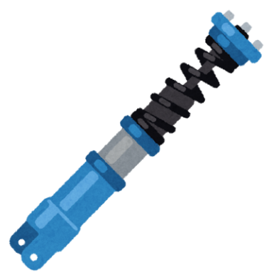

１. PP/ABS/PC/POM/PMMA/PPS等各種樹脂対応
２．精密インサート成形
３．フィラー高含有樹脂対応可能
４．50t～550t成形機で幅広い寸法に対応
５．透明樹脂対応実績あり

㈱○○○○様向け
「サスペンション関連部品」
㈱○○○○様向け
「ハンドル部品」

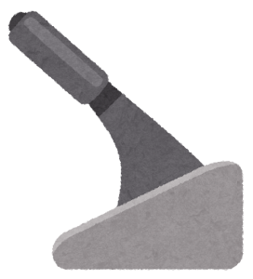
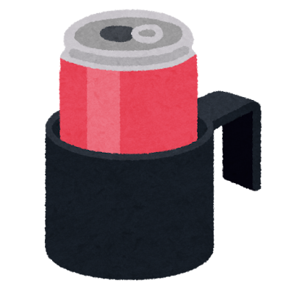
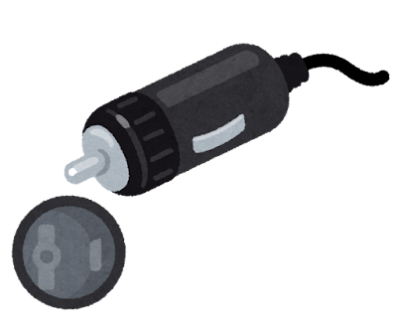

＜品質保証部門＞と＜設計部門＞
・有無を「有」か「無」で記載

㈱○○○○様向け
「カップホルダー」
㈱○○○○様向け
「サイドブレーキ部品」
㈱○○○○様向け
「ソケット部品」

品質保証部門
設計部門
取得許認可等(ISO、IATF等）
＜特徴・強み（ｾｰﾙｽﾎﾟｲﾝﾄ）＞
・自社ビジネスの特徴、セールスポイント
となる強み等を簡潔に記載
有
有
ISO9001（2018年1月取得）、ISO14001（2019年1月取得）、IATF16949（2020年1月取得）

特徴・強み(ｾｰﾙｽﾎﾟｲﾝﾄ)
精密樹脂部品の金型開発/射出成形/加工/塗装/ユニット組立を社内で一貫して対応可能

